Sheet1
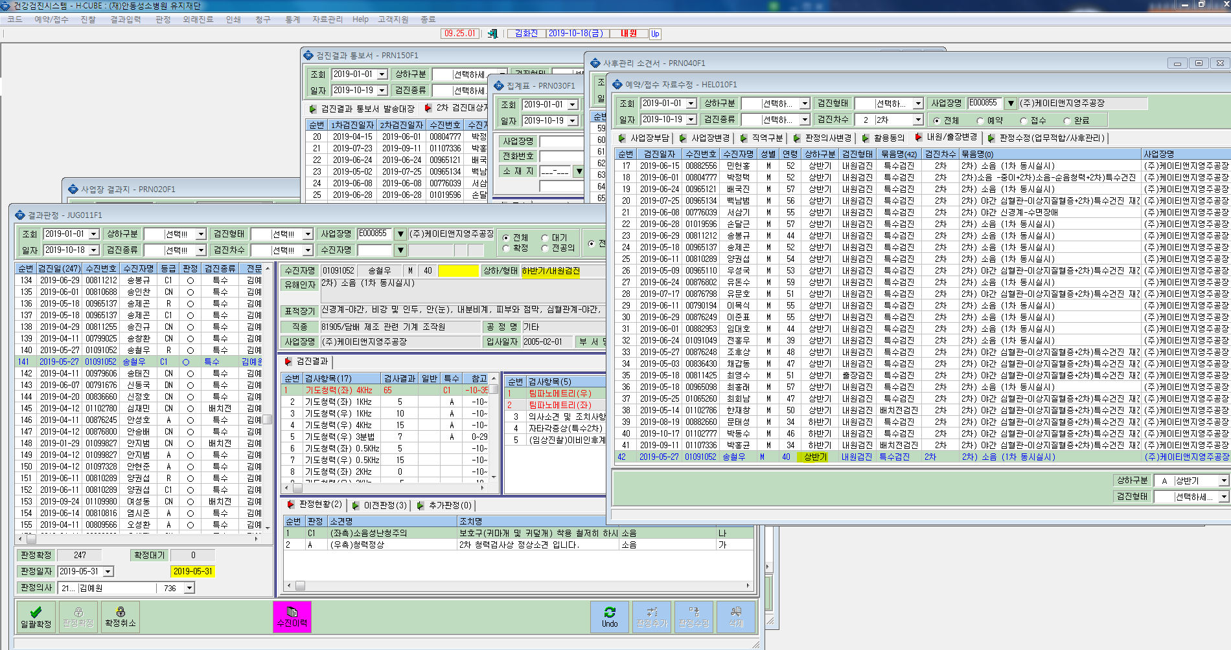
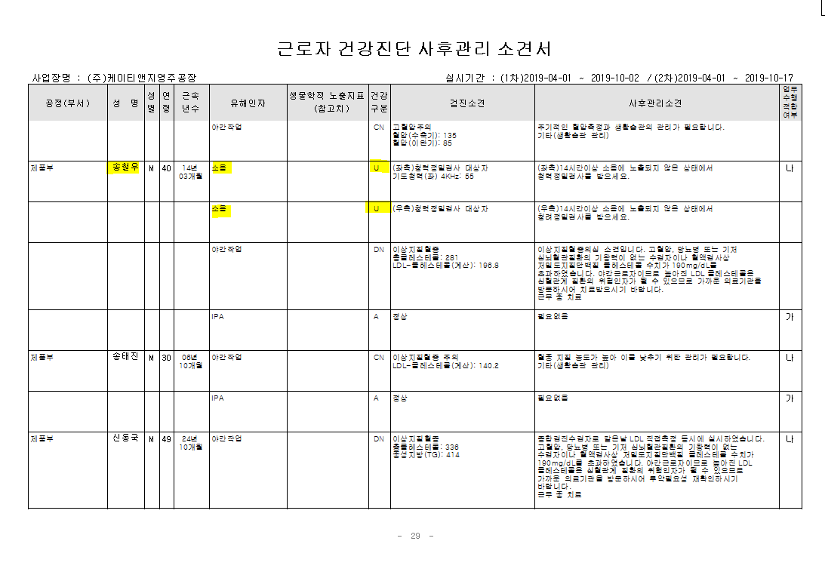
* 케이티앤지 송철우 1차검진일에 2차동시시행했으나 상하/형태 불일치로 사후관리소견서에서도 2차 결과 누락됨.

